Sheet


 |  | 1.UWT Dwars door Vlaanderen - A travers la Flandre ME : 2026-04-01

Procesando edición 2026

- | Last km:0.1 % | participacion:(742, 742) | desnivel: 1438m | distancia 184.6km | avg:Nonekm/h
No hay resultados para esta edición.
Puerto | Longitud | Desnivel | Altitud | km a meta
Hellestraat | 1.3 | 3.7 | 75 | 137
Volkegemberg | 1.1 | 4.1 | 75 | 119
Berg Ten Houte | 1 | 5.6 | 102 | 108
Knokteberg-Trieu | 1.1 | 7.9 | 114 | 92
Hotond | 1.2 | 3.4 | 147 | 88
Onderbossenaarstraat | 1.4 | 4.9 | 84 | 78
Berg Ten Houte | 1 | 5.6 | 100 | 71
Knokteberg-Trieu | 1.1 | 7.9 | 110 | 55
Hotondberg | 1.2 | 3.4 | 142 | 51
Eikenberg | 1.2 | 4.9 | 70 | 39
Nokereberg | 0.4 | 3 | 53 | 22
Nokereberg | 0.7 | 4.2 | 58 | 9

Procesando edición 2025

Sprint of small group | Last km:0.1 % | participacion:(802, 802) | desnivel: 1205m | distancia 184.2km | avg:46.587km/h

Puerto | Longitud | Desnivel | Altitud | km a meta
Berg Ten Houte | 1 | 5.3 | 105 | 104
Knokteberg-Trieu | 1.1 | 7.5 | 113 | 91
Hotondberg | 1.2 | 2.7 | 150 | 87
Berg Ten Houte | 1 | 5.2 | 105 | 68
Knokteberg-Trieu | 1 | 7.6 | 113 | 54
Hotondberg | 1.3 | 2.7 | 150 | 51
Eikenberg | 1.2 | 5 | 81 | 39
Nokereberg | 0.3 | 2.7 | 50 | 22
Nokere | 0.7 | 3.9 | 55 | 9
top 10
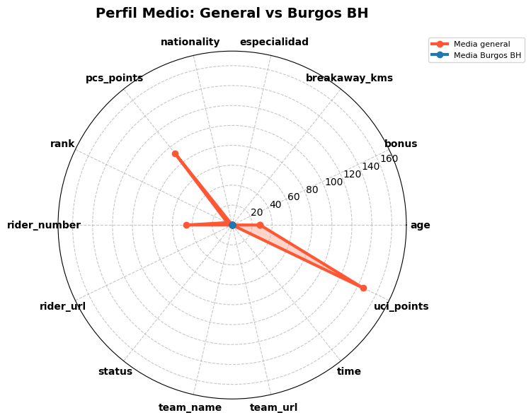
Posicion | Nombre | Tiempo | Equipo | Especialidad |  | Equipo | Puntos UCI
1 | Powless Neilson | 3:57:14 | EF Education - EasyPost | one_day_races:2820,climber:1852 |  | Team Visma | Lease a Bike | 652
2 | van Aert Wout | 3:57:14 | Team Visma | Lease a Bike | one_day_races:8092,hills:5086 |  | EF Education - EasyPost | 342
3 | Benoot Tiesj | 3:57:14 | Team Visma | Lease a Bike | one_day_races:5450,hills:3072 |  | Lidl - Trek | 140
4 | Jorgenson Matteo | 3:57:19 | Team Visma | Lease a Bike | gc:2452,climber:2121 |  | Decathlon AG2R La Mondiale Team | 135
5 | Pedersen Mads | 3:57:59 | Lidl - Trek | one_day_races:4848,hills:3700 |  | Lotto | 127
6 | Del Grosso Tibor | 3:57:59 | Alpecin - Deceuninck | hills:492,one_day_races:351 |  | Alpecin - Deceuninck | 121
7 | De Bondt Dries | 3:58:01 | Decathlon AG2R La Mondiale Team | one_day_races:1782,sprint:1234 |  | Groupama - FDJ | 65
8 | Livyns Arjen | 3:58:01 | Lotto | one_day_races:645,hills:381 |  | Uno-X Mobility | 52
9 | Küng Stefan | 3:58:01 | Groupama - FDJ | time_trial:6230,one_day_races:2900 |  | Intermarché - Wanty | 42
10 | Segaert Alec | 3:58:01 | Lotto | time_trial:708,one_day_races:464 |  | XDS Astana Team | 35
 |  |  |  |  |  | Soudal Quick-Step | 33
Fugados |  |  |  |  |  | Bahrain - Victorious | 32
Posicion | Nombre | Equipo | Kms en fuga | Puntos UCI |  | Israel - Premier Tech | 32
 |  |  |  |  |  | Red Bull - BORA - hansgrohe | 25
 |  |  |  |  |  | Tudor Pro Cycling Team | 17
 |  |  |  |  |  | Cofidis | 17
 |  |  |  |  |  | INEOS Grenadiers | 14
 |  |  |  |  |  | Movistar Team | 13
 |  |  |  |  |  | Team Picnic PostNL | 12
 |  |  |  |  |  | UAE Team Emirates - XRG | 12
 |  |  |  |  |  | Q36.5 Pro Cycling Team | 12
 |  |  |  |  |  | Team Jayco AlUla | 10

corrdores Burgos BH
Posicion | Nombre | Tiempo | Kms en fuga | Puntos UCI

Procesando edición 2024

7 km solo | Last km:0.1 % | participacion:(719, 719) | desnivel: 1498m | distancia 188.6km | avg:45.678km/h

Puerto | Longitud | Desnivel | Altitud | km a meta
Hellestraat | 1.5 | 3.5 | 77 | 137
Volkegemberg | 1 | 4.5 | 80 | 117
Hotond | 0.8 | 5.2 | 156 | 101
Knokteberg - Trieu | 1.1 | 7.6 | 113 | 93
Kortekeer | 0.9 | 6.6 | 81 | 85
Berg Ten Houte | 1 | 5.7 | 108 | 72
Kanarieberg | 1.2 | 8.3 | 151 | 66
Knokteberg - Trieu | 1.1 | 7.6 | 113 | 53
Hotond | 0.8 | 5.2 | 156 | 49
Ladeuze | 1.2 | 5.4 | 81 | 38
Nokereberg | 0.4 | 3.9 | 54 | 22
Nokere | 0.8 | 4.1 | 53 | 9
top 10
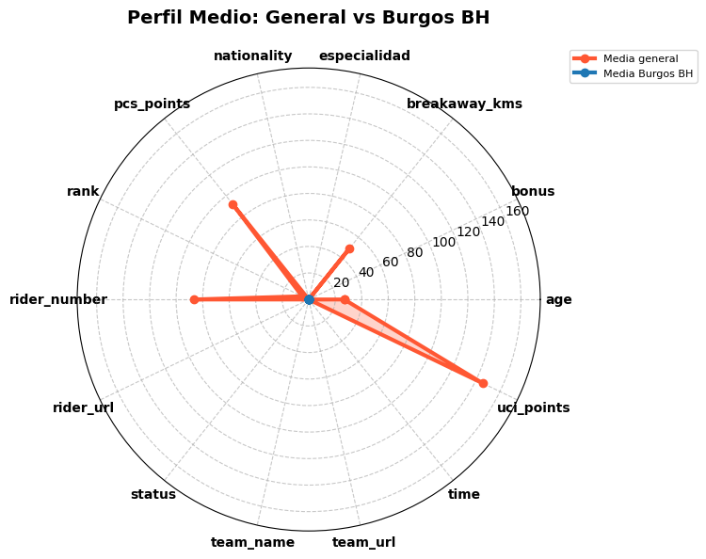
Posicion | Nombre | Tiempo | Equipo | Especialidad |  | Equipo | Puntos UCI
1 | Jorgenson Matteo | 4:07:44 | Team Visma | Lease a Bike | gc:2452,climber:2121 |  | Team Visma | Lease a Bike | 480
2 | Abrahamsen Jonas | 4:08:13 | Uno-X Mobility | one_day_races:1226,hills:592 |  | Uno-X Mobility | 255
3 | Küng Stefan | 4:08:13 | Groupama - FDJ | time_trial:6230,one_day_races:2900 |  | Groupama - FDJ | 250
4 | Benoot Tiesj | 4:08:13 | Team Visma | Lease a Bike | one_day_races:5450,hills:3072 |  | Decathlon AG2R La Mondiale Team | 174
5 | De Bondt Dries | 4:08:13 | Decathlon AG2R La Mondiale Team | one_day_races:1782,sprint:1234 |  | INEOS Grenadiers | 136
6 | Tarling Joshua | 4:08:28 | INEOS Grenadiers | time_trial:1766,gc:176 |  | Lidl - Trek | 107
7 | Milan Jonathan | 4:09:31 | Lidl - Trek | sprint:2128,hills:1293 |  | EF Education - EasyPost | 75
8 | Valgren Michael | 4:09:31 | EF Education - EasyPost | one_day_races:3015,hills:1956 |  | TotalEnergies | 74
9 | Sunekær Norsgaard Mathias | 4:09:31 | Movistar Team | Error al obtener datos |  | Movistar Team | 67
10 | Gachignard Thomas | 4:09:31 | TotalEnergies | Error al obtener datos |  | UAE Team Emirates | 46
 |  |  |  |  |  | Intermarché - Wanty | 37
Fugados |  |  |  |  |  | Israel - Premier Tech | 33
Posicion | Nombre | Equipo | Kms en fuga | Puntos UCI |  | BORA - hansgrohe | 30
2 | Abrahamsen Jonas | Uno-X Mobility | 133 | 250 |  | Lotto Dstny | 27
5 | De Bondt Dries | Decathlon AG2R La Mondiale Team | 133 | 120 |  | Team dsm-firmenich PostNL | 27
9 | Sunekær Norsgaard Mathias | Movistar Team | 107 | 60 |  | Team Jayco AlUla | 26
10 | Gachignard Thomas | TotalEnergies | 115 | 50 |  | Soudal Quick-Step | 22
30 | De Pooter Dries | Intermarché - Wanty | 115 | 12 |  | Alpecin - Deceuninck | 21
31 | Eenkhoorn Pascal | Lotto Dstny | 115 | 5 |  | Arkéa - B&B Hotels | 20
33 | Pedersen Casper | Soudal Quick-Step | 125 | 5 |  | Bahrain - Victorious | 17
75 | Jansen Amund Grøndahl | Team Jayco AlUla | 97 | 0 |  | Astana Qazaqstan Team | 5
 |  |  |  |  |  | Cofidis | 5
 |  |  |  |  |  | Q36.5 Pro Cycling Team | 5
 |  |  |  |  |  | Bingoal WB | 1
corrdores Burgos BH
Posicion | Nombre | Tiempo | Kms en fuga | Puntos UCI

Procesando edición 2023

4 km solo | Last km:0.1 % | participacion:(851, 851) | desnivel: 1459m | distancia 183.7km | avg:44.744km/h

Puerto | Longitud | Desnivel | Altitud | km a meta
Volkegemberg | 1.1 | 4.3 | 80 | 117
Hotond | 0.8 | 5.2 | 155 | 100
Knokteberg-Trieu | 1.1 | 7.3 | 115 | 93
Kortekeer | 0.9 | 6.5 | 82 | 85
Berg Ten Houte | 1.1 | 5.5 | 109 | 72
Kanarieberg | 1.1 | 8.5 | 152 | 66
Knokteberg-Trieu | 1.1 | 7.4 | 115 | 53
Hotond | 0.7 | 5.7 | 158 | 49
Ladeuze | 1.2 | 5.3 | 80 | 38
Nokereberg | 0.4 | 3.6 | 53 | 22
Nokere | 0.8 | 4 | 53 | 9
top 10
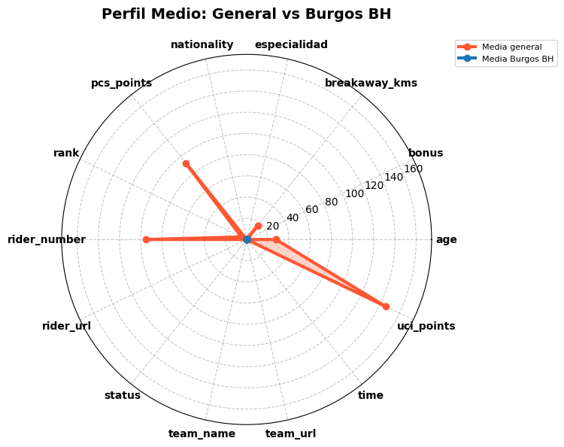
Posicion | Nombre | Tiempo | Equipo | Especialidad |  | Equipo | Puntos UCI
1 | Laporte Christophe | 4:06:20 | Jumbo-Visma | one_day_races:4595,sprint:2654 |  | Jumbo-Visma | 312
2 | Lazkano Oier | 4:06:35 | Movistar Team | one_day_races:454,gc:436 |  | Movistar Team | 255
3 | Powless Neilson | 4:06:35 | EF Education - EasyPost | one_day_races:2820,climber:1852 |  | EF Education - EasyPost | 229
4 | Philipsen Jasper | 4:06:35 | Alpecin - Deceuninck | sprint:6502,one_day_races:5824 |  | Alpecin - Deceuninck | 193
5 | Pedersen Mads | 4:06:35 | Trek - Segafredo | one_day_races:4848,hills:3700 |  | Trek - Segafredo | 136
6 | De Lie Arnaud | 4:06:35 | Lotto Dstny | one_day_races:4800,sprint:2072 |  | Lotto Dstny | 130
7 | Ballerini Davide | 4:06:35 | Soudal Quick-Step | one_day_races:1825,hills:1602 |  | Soudal Quick-Step | 109
8 | Pasqualon Andrea | 4:06:35 | Bahrain - Victorious | one_day_races:2809,hills:1638 |  | Bahrain - Victorious | 97
9 | Boivin Guillaume | 4:06:35 | Israel - Premier Tech | one_day_races:1485,sprint:614 |  | Israel - Premier Tech | 77
10 | Politt Nils | 4:06:35 | BORA - hansgrohe | one_day_races:2339,hills:1481 |  | BORA - hansgrohe | 75
 |  |  |  |  |  | INEOS Grenadiers | 47
Fugados |  |  |  |  |  | Uno-X Pro Cycling Team | 43
Posicion | Nombre | Equipo | Kms en fuga | Puntos UCI |  | Groupama - FDJ | 41
2 | Lazkano Oier | Movistar Team | 166 | 250 |  | Cofidis | 35
27 | Kristoff Alexander | Uno-X Pro Cycling Team | 163 | 12 |  | UAE Team Emirates | 30
38 | Vanhoof Ward | Team Flanders - Baloise | 139 | 5 |  | AG2R Citroën Team | 30
39 | Heinschke Leon | Team DSM | 159 | 5 |  | Team DSM | 26
48 | Zukowsky Nickolas | Q36.5 Pro Cycling Team | 116 | 5 |  | Team Jayco AlUla | 25
 | Gidich Yevgeniy | Astana Qazaqstan Team | 96 | 0 |  | TotalEnergies | 20
 |  |  |  |  |  | Team Arkéa Samsic | 12
 |  |  |  |  |  | Q36.5 Pro Cycling Team | 11
 |  |  |  |  |  | Team Flanders - Baloise | 7

corrdores Burgos BH
Posicion | Nombre | Tiempo | Kms en fuga | Puntos UCI

Procesando edición 2022

Sprint à deux | Last km:0.0 % | participacion:(639, 630) | desnivel: 1649m | distancia 183.7km | avg:44.869km/h

Puerto | Longitud | Desnivel | Altitud | km a meta
Nieuwe Kwaremont | 1.9 | 4.7 | 102 | 121
Zeelstraat | 3.3 | 2.9 | 117 | 113
Knokteberg-Trieu | 1 | 8 | 116 | 104
Stooktestraat | 0.9 | 6 | 75 | 95
Hotond | 1.2 | 3.6 | 153 | 91
Kortekeer | 0.9 | 6.8 | 83 | 84
Berg Ten Houte | 1.1 | 5.5 | 110 | 71
Kanarieberg | 0.9 | 8.8 | 152 | 65
Knokteberg-Trieu | 1 | 8.1 | 116 | 52
Hotond | 1.2 | 3.5 | 153 | 48
Ladeuze | 1.2 | 5.2 | 80 | 38
Nokereberg | 0.4 | 3.3 | 53 | 22
Holstraat | 0.6 | 2.6 | 57 | 8
top 10
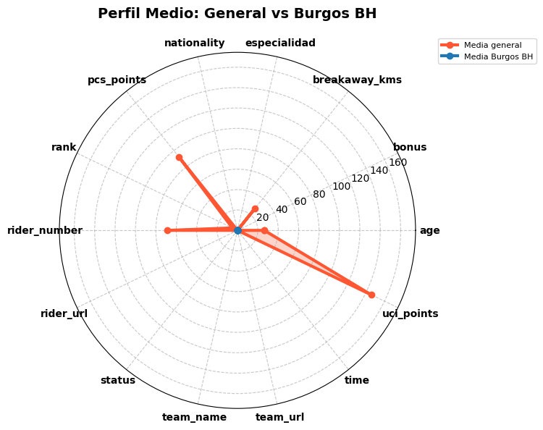
Posicion | Nombre | Tiempo | Equipo | Especialidad |  | Equipo | Puntos UCI
1 | van der Poel Mathieu | 4:05:39 | Alpecin - Fenix | one_day_races:8511,hills:4444 |  | Alpecin - Fenix | 329
2 | Benoot Tiesj | 4:05:40 | Jumbo-Visma | one_day_races:5450,hills:3072 |  | INEOS Grenadiers | 310
3 | Pidcock Thomas | 4:05:44 | INEOS Grenadiers | one_day_races:3434,climber:2694 |  | Jumbo-Visma | 274
4 | Campenaerts Victor | 4:05:44 | Lotto Soudal | time_trial:3635,gc:1042 |  | Groupama - FDJ | 182
5 | Politt Nils | 4:05:44 | BORA - hansgrohe | one_day_races:2339,hills:1481 |  | Lotto Soudal | 182
6 | Küng Stefan | 4:05:44 | Groupama - FDJ | time_trial:6230,one_day_races:2900 |  | BORA - hansgrohe | 125
7 | O'Brien Kelland | 4:05:44 | Team BikeExchange - Jayco | time_trial:288,one_day_races:270 |  | Team BikeExchange - Jayco | 100
8 | Turner Ben | 4:05:51 | INEOS Grenadiers | hills:562,one_day_races:502 |  | Bahrain - Victorious | 79
9 | Tratnik Jan | 4:07:47 | Bahrain - Victorious | time_trial:1856,one_day_races:1244 |  | UAE Team Emirates | 63
10 | Pogačar Tadej | 4:07:47 | UAE Team Emirates | climber:9659,one_day_races:9233 |  | Team Arkéa Samsic | 56
 |  |  |  |  |  | Intermarché - Wanty - Gobert Matériaux | 41
Fugados |  |  |  |  |  | Quick-Step Alpha Vinyl Team | 37
Posicion | Nombre | Equipo | Kms en fuga | Puntos UCI |  | B&B Hotels - KTM | 30
5 | Politt Nils | BORA - hansgrohe | 136 | 120 |  | Team DSM | 30
7 | O'Brien Kelland | Team BikeExchange - Jayco | 136 | 95 |  | AG2R Citroën Team | 25
24 | Jacobs Johan | Movistar Team | 133 | 12 |  | Cofidis | 24
74 | Verwilst Aaron | Sport Vlaanderen - Baloise | 133 | 0 |  | Movistar Team | 17
76 | Paasschens Mathijs | Bingoal Pauwels Sauces WB | 133 | 0 |  | TotalEnergies | 14
 |  |  |  |  |  | EF Education - EasyPost | 5
 |  |  |  |  |  | Israel - Premier Tech | 5
 |  |  |  |  |  | Sport Vlaanderen - Baloise | 5
 |  |  |  |  |  | Bingoal Pauwels Sauces WB | 5
 |  |  |  |  |  | Trek - Segafredo | 2

corrdores Burgos BH
Posicion | Nombre | Tiempo | Kms en fuga | Puntos UCI

Procesando edición 2021

58 km solo | Last km:0.1 % | participacion:(811, 803) | desnivel: 1446m | distancia 184.1km | avg:46.22km/h

Puerto | Longitud | Desnivel | Altitud | km a meta
Kluisberg | 0 | 0 | 0 | 110
Nieuwe Kwaremont | 0 | 0 | 0 | 102
Kluisberg | 0 | 0 | 0 | 76
Knokteberg-Trieu | 0 | 0 | 0 | 69
Kortekeer | 0 | 0 | 0 | 61
Steenbeekdries | 0 | 0 | 0 | 58
Taaienberg | 0 | 0 | 0 | 55
Berg Ten Houte | 0 | 0 | 0 | 50
Kruisberg-Hotond | 0 | 0 | 0 | 41
Knokteberg-Trieu | 0 | 0 | 0 | 33
Vossenhol-Tiegemberg | 0 | 0 | 0 | 21
Holstraat | 0 | 0 | 0 | 17
Nokereberg | 0 | 0 | 0 | 9
top 10

Posicion | Nombre | Tiempo | Equipo | Especialidad |  | Equipo | Puntos UCI
1 | van Baarle Dylan | 3:58:59 | INEOS Grenadiers | one_day_races:2689,hills:1522 |  | INEOS Grenadiers | 357
2 | Laporte Christophe | 3:59:25 | Cofidis | one_day_races:4595,sprint:2654 |  | Deceuninck - Quick Step | 259
3 | Merlier Tim | 3:59:25 | Alpecin - Fenix | sprint:5894,one_day_races:4310 |  | Cofidis | 257
4 | Lampaert Yves | 3:59:25 | Deceuninck - Quick Step | one_day_races:3507,time_trial:2556 |  | Alpecin - Fenix | 218
5 | Van der Sande Tosh | 3:59:25 | Lotto Soudal | hills:1514,sprint:1059 |  | UAE Team Emirates | 169
6 | Kristoff Alexander | 3:59:25 | UAE Team Emirates | one_day_races:11324,sprint:8098 |  | AG2R Citroën Team | 130
7 | Van Avermaet Greg | 3:59:25 | AG2R Citroën Team | one_day_races:11652,hills:6053 |  | Lotto Soudal | 130
8 | Turgis Anthony | 3:59:25 | Team Total Direct Energie | one_day_races:2658,hills:1210 |  | Team Total Direct Energie | 83
9 | Sénéchal Florian | 3:59:25 | Deceuninck - Quick Step | one_day_races:3111,sprint:1688 |  | Trek - Segafredo | 50
10 | Stuyven Jasper | 3:59:25 | Trek - Segafredo | one_day_races:5057,hills:3739 |  | Intermarché - Wanty - Gobert Matériaux | 45
 |  |  |  |  |  | Team Qhubeka ASSOS | 39
Fugados |  |  |  |  |  | B&B Hotels p/b KTM | 32
Posicion | Nombre | Equipo | Kms en fuga | Puntos UCI |  | Team BikeExchange | 30
 |  |  |  |  |  | Bahrain - Victorious | 25
 |  |  |  |  |  | Sport Vlaanderen - Baloise | 20
 |  |  |  |  |  | Bingoal Pauwels Sauces WB | 20
 |  |  |  |  |  | Movistar Team | 17
 |  |  |  |  |  | Groupama - FDJ | 13
 |  |  |  |  |  | Team DSM | 12
 |  |  |  |  |  | Team Jumbo-Visma | 12
 |  |  |  |  |  | BORA - hansgrohe | 10
 |  |  |  |  |  | Team Arkéa Samsic | 7
 |  |  |  |  |  | EF Education - Nippo | 5

corrdores Burgos BH
Posicion | Nombre | Tiempo | Kms en fuga | Puntos UCI

